App
no | Issue | Description | Priority | Comment(김예건 사원) | MANGOSLAB
1 | Copies 설정 | 프린트시 항상 1장만 출력되도록 설정(Copies=1) | A
2 | 메모 불러오기시 이전 메모 내용 보임 | 메모 저장(1)후 다시 수정한다음 저장(2). 그리고 다시 불러오기 버튼을 누르면 첫번째 저장(1)한 메모의 Preview 가 보임 | A
3 | 스크린샷 모드 창 크기 조절 | 스크린샷 캡쳐 모드에서 창 크기 조절할 경우 비율 유지가 제대로 되지않음(모든 사이즈) | A
4 | 텍스트 출력 이슈 | 텍스트 출력시 화면과 출력물의 위치가 다름 | A |  | 일단 현상태 유지후 추후 업데이트
5 | Italic, Underline 등 Text Effect | 단어별로 Text effect 이 적용되도록 수정필요 | C |  | 일단 Bold 만 적용후 추후 업데이트
6 | Roll-over 메시지 추가 | 메뉴 위에 마우스를 올려놨을때(roll-over) 팝업 설명 필요(ex, 저장, 새 메모 등) | C |  | 문구 검수후 재반영
7 | 메모 영역 이상의 텍스트 입력시 포커싱 이동 이슈 | 화면 영역 이상의 글자 입력후 포커스 아웃되면 자동으로 상단으로 가도록 수정 | A
8 | 화면 깜빡임 이슈 | 상단 메뉴가 생길때 깜빡임 증상 해결 필요 | B
9 | 템플릿 및 메모 비율 깨짐 | 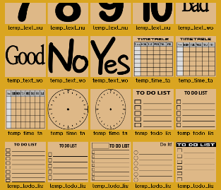 Preview 에서 80x80mm 이외의 사이즈로 저장된 메모 또는 템플릿의 경우 화면비율이 맞지 않아 일그러짐 | A
10 | 메모 삭제 동작 변경 | 삭제시 휴지통으로 이동(템플릿은 삭제 불가하도록) | A
11 | 새창 생성 위치 이동 | 새창 생성시 이전창 위치와 겹치지않도록 몇 px 이동 | B | 스레드 방식으로 전환
12 | 저장 메시지 삭제 | 메모 저장시 저장되었다는 팝업 메시지는 삭제하고 하단 메시지로 대체 | B
13 | 스크린샷 캡쳐시 메시지 팝업 삭제 | 스크린샷 캡쳐 시 템플릿 비율이 맞지않는다는 팝업 메시지 삭제 | A
14 | 메모 작성 후 스크린샷 캡쳐시 새창 띄움 | 작성 또는 불러온 메모가 있는 경우 스크린샷 버튼을 누르면 새창에서 캡쳐할 수 있도록 수정 | B
 | 윈도우 재시작시 자동 실행 | 윈도우 종료시 자동 저장후 재시작시 자동 실행 | A |  | 구현에 필요한 일정 검토 요청
15 | (Installer) 설치파일 roll-over description 오류 | 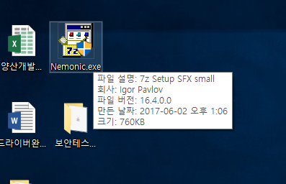 아래와 같이 표시 필요 ---------------------------------- 파일설명 : nemonic Installer 회사 : MANGOSLAB Co., Ltd 파일 버전 : 현재버전 표시(ex. 1.0.0) | C
16 | (Installer) 시작 > nemonic > nemonic 구조 변경 | nemonic 폴더이름을 MANGOSLAB 으로 변경 시작 > MANGOSLAB > nemonic | C
17 | (Installer) 한글 O/S 에서 영문 문구로 나오고 있음 | 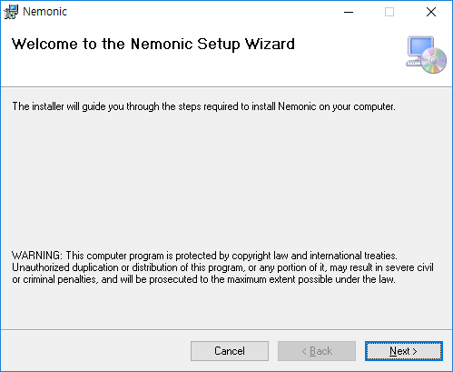 한글 O/S 에서 영문 문구가 나옴 | B | 일단 영문
18 | (Installer) 템플릿 자동 설치 | 설치시 기본 제공 템플릿 자동 설치 | A
19 | Code Signing 적용 | 설치 파일 및 실행파일, dll 파일 등에 인증서 적용 | A
20 | String 검수 | 한글/영문 전체 String 제공 | C |  | 망고슬래브에서 문구 검수후 피드백 제공 예정

